report
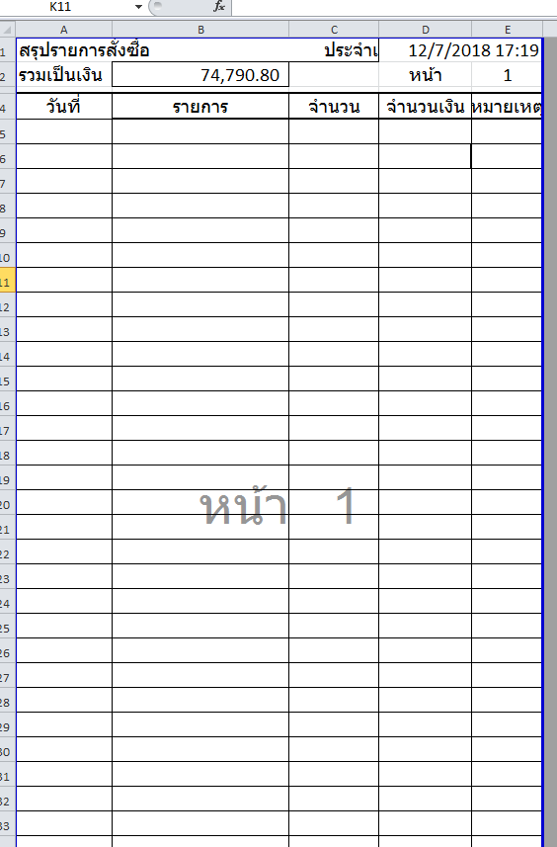
- ทำหน้า report สรุปเมื่อสำหรับตรวจสอบใบวางบิลที่ร้านจะเอาบิลมาเบิก สามารถเลือกเงื่อนไข ช่วงเดือน / ร้านที่สั่งซื้อ

